Список детей
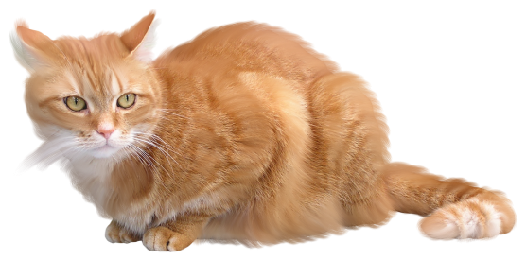
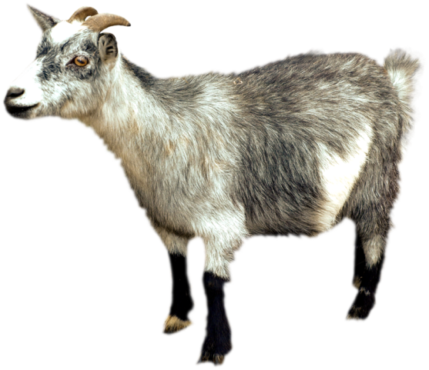

Тест "Домашние животные"
Вопрос | Ответ | Правильный ответ | Проверка
1. Любит рыбку и сметану, И поёт так сладко "мяу", И мурлычет у окошка, Кто же это дети? | кошка | кошка | правильно
2. Не боится он лозинки, Ест хозяйские ботинки: Лает громко, как звонок – Это маленький | щенок | щенок | правильно
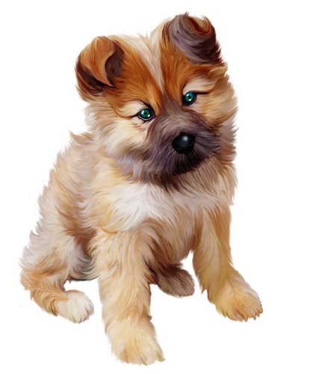
3. Молоко её полезно, В огород она залезла, И глядит "во все глаза" – Длиннорогая … | коза | коза | правильно
 |  |  | Результат
 |  |  | 3

